Sheet1
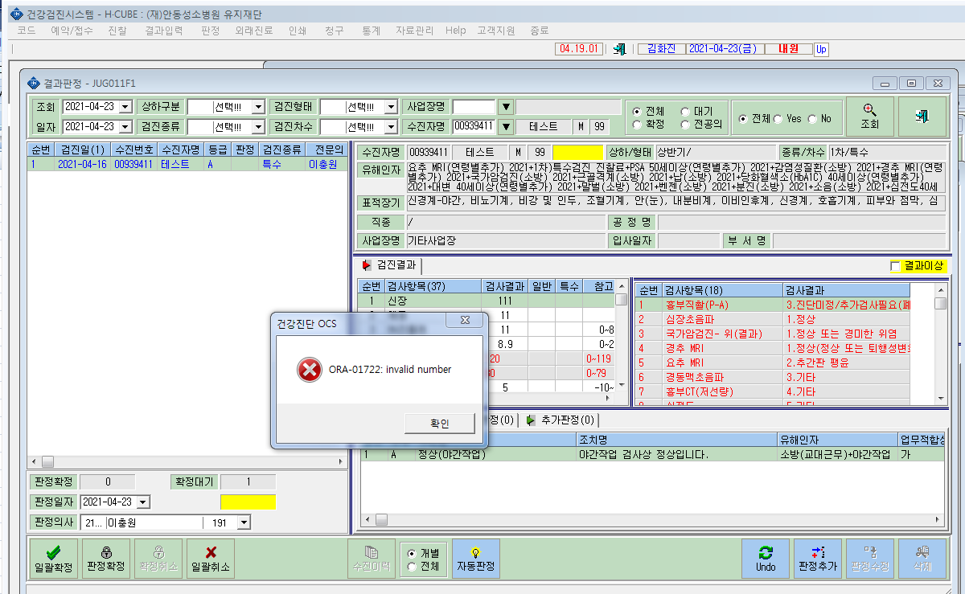
* 오류 확인부탁드립니다.

